Sheet1
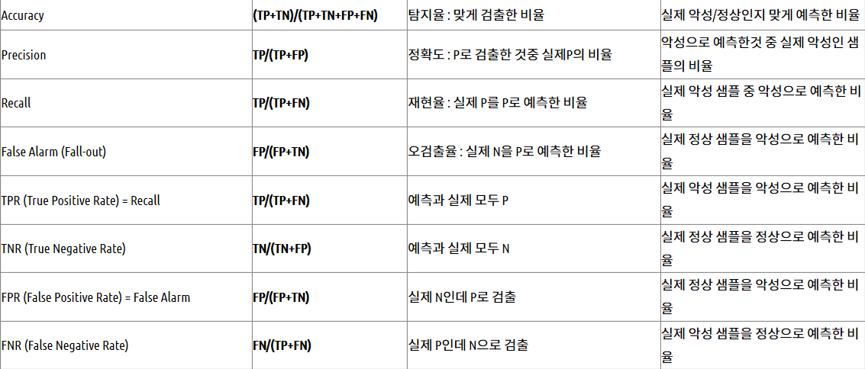
 | 케이스 A |  |  |  | 케이스 B
 | 감염 | 비감염 |  |  | 감염 | 비감염
양성 P | 63 | 28 | TP/FP | 양성 | 77 | 77 | TP/FP
음성 N | 72 | 37 | FN/TN | 음성 | 23 | 23 | FN/TN
TPR | 46.7% |  |  | TPR | 77.0%
FPR | 43% |  |  | FPR | 77.0%
ACC | 50.0% |  |  | ACC | 50%

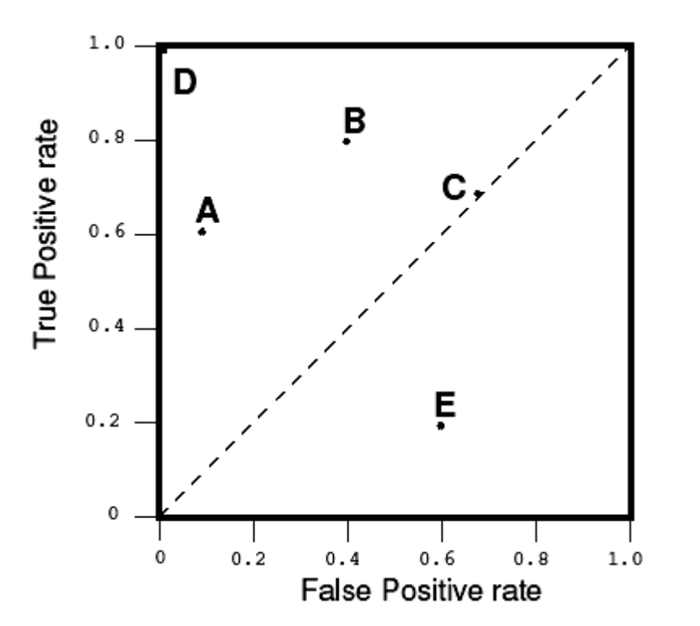
그래프 그리기
가로축=FPR, 세로축=TPR을 표시하는 그래프에서 케이스 A와 케이스 B를 점으로 표시하시오. |  |  |  |  |  |  |  | 예시
단, 평먄 상에 두 개의 점의 위치를 표시하면됨.

당신의 그래프

